Лист1
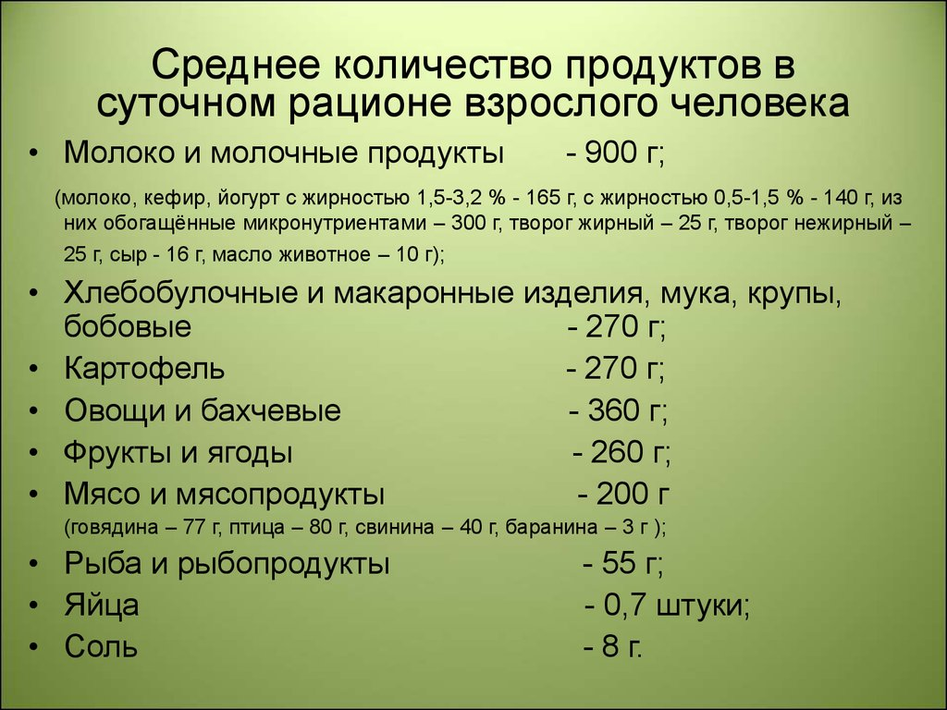
 | неделя | месяц | суточная норма
Свежий белый хлеб (0.5 кг) | 1.75 | 7.5 | Взрослый человек должен ежедневно употреблять 250–300 г. хлеба (стандартный кусок хлеба – 30 грамм)
Белый рис, 1кг | 0.35 | 1.5 | В среднем, на одну порцию считается 50-70 грамм крупы, что равно примерно 1/2 стакана. Многие также интересуются вопросом, сколько порций крупы следует употреблять в день. Согласно рекомендациям Всемирной Организации Здравоохранения, дневная норма крупы для взрослого человека составляет 3-4 порции в день
Яйца куриные, 12шт | 4.9 | 21 | 0,7 шт
Местный сыр, 1кг | 0.28 | 1.2 | 40гр
Куриное филе, 1кг | 0.56 | 2.4 | 80гр
Говядина, 1кг | 0.539 | 2.31 | 77гр
Яблоки, 1кг | 0.595 | 2.55 | 260 гр суммарно | 85гр
Бананы, 1кг | 0.595 | 2.55 |  | 85гр
Апельсины, 1кг | 0.56 | 2.4 |  | 80гр
Томаты, 1кг | 0.595 | 2.55 | офощи суточная норма 360гр | 85гр
Капуста, 1шт | 0.595 | 2.55 |  | 85гр
Лук, 1кг | 0.175 | 0.75 |  | 25гр
Картофель, 1кг | 1.89 | 8.1 | 270гр
Местное пиво из ресторана
Импортное пиво из ресторана
Вода из ресторана
Кола/пепси из ресторана
Капучино из ресторана
Бутылка вина среднего качества из магазина
Местное пиво из магазина, 0.5л
Импортное пиво из магазина, 0.33л
Вода из магазина (1.5л) | 14 | 60 | Дневная норма количества воды, поступающей с пищей и питьем, должна составлять 2,5 л в сутки на человека, а при высокой температуре окружающей среды – 3,5 л. При средней физической работе потребление воды может достигнуть 4 л, а в условиях жаркого климата – 5 л. в сутки.
Молоко, 1л | 3.5 | 15 | Физиологическая суточная норма потребления молока для взрослых – 0,5 л

